Orzamento Ingresos
 |  |  |  |  | Unidade de Análises e Programas

ORZAMENTO DE INGRESOS_PREVISIÓNS INICIAIS
Fonte: Xerencia
Data de publicación: febreiro 2024
Nota: os capítulos IV e VII están segregados segundo o novo articulado da estructura orzamentaria de ingresos 2024

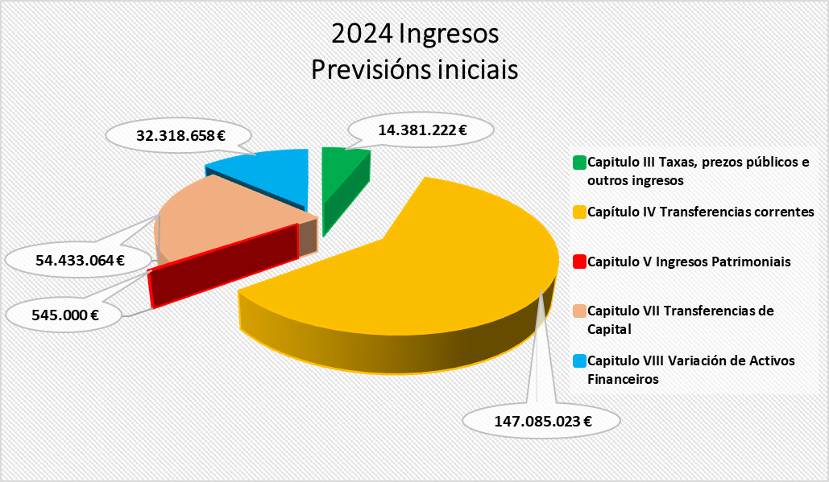
 |  |  | 2023 | 2024
Capitulo III Taxas, prezos públicos e outros ingresos
31 |  | Prezos públicos | 14,897,638 € | 13,407,222 €
 | 310 | Dereitos de matrícula en cursos e seminarios | 70,000 € | 680,000 €
 | 311 | Cotas de instalacións deportivas e outros espazos | 175,000 € | 180,000 €
 | 313 | Dereitos de matrícula e servizos académicos | 14,192,638 € | 12,517,722 €
 | 319 | Outros prezos públicos | 460,000 € | 30,000 €
32 |  | Outros ingresos procedentes | 1,090,500 € | 917,000 €
 | 327 | Servizos prestados por actividades investigadoras | 240,500 € | 147,000 €
 | 328 | Dereitos de Custes indirectos | 850,000 € | 770,000 €
33 |  | Venda de bens | 3,000 € | 2,000 €
 | 330 | Venda de publicacións propias | 3,000 € | 2,000 €
38 |  | Reintegros de operacións correntes | 15,000 € | 55,000 €
 | 380 | Reintegros de cerrados | 10,000 € | 50,000 €
 | 381 | Reintegros de correntes | 5,000 € | 5,000 €
39 |  | Outros ingresos | 1,100,000 € | -
 | 399 | Ingresos diversos | 1,100,000 € | -
Total Capitulo III |  |  | 17,106,138 € | 14,381,222 €
Capítulo IV Transferencias correntes
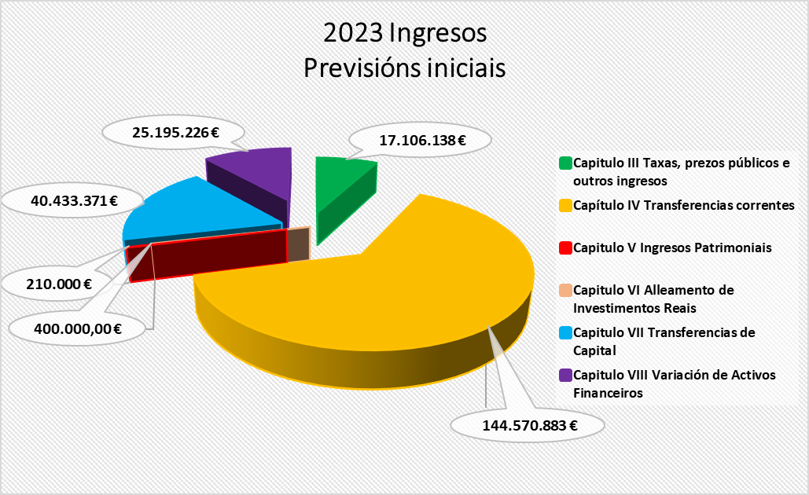
40 |  | Da Administración do Estado | 5,100,000 € | 10,050,467 €
 | 400 | Do MEC | 3,270,000 € | - €
 | 400.03 | Ingresos MEC subvencións gastos persoal investigador | - | 5,425,000 €
 | 400.21 | Ingresos de ministerios financiados polo mrr | 1,830,000 € | 1,676,000 €
 | 40206 | Sepie (servizo español para a internacionalización da educación) |  | 2,949,467 €
41 |  | Da Comunidade Autónoma de Galicia | 137,072,450 € | 135,221,199.80 €
 | 41000 | Xunta de Galicia pfsug custe estándar |  | 83,839,717 €
 | 41001 | Xunta de Galicia pfsug sexenios de investigación e transferencia |  | 3,754,595 €
 | 41002 | Xunta de Galicia pfsug financiamento custe persoal prazas vinculadas (SERGAS) |  | 146,789 €
 | 41003 | Financiamento persoal de investigación |  | 3,825,000 €
 | 41004 | Xunta de Galicia pfsug gasto corrente e mantemento de infraestructuras |  | 9,442,980 €
 | 41005 | Xunta de Galicia pfsug complementos retributivos e compensación de matrículas |  | 5,981,942 €
 | 41006 | Xunta de Galicia pfsug consellos sociais (custes asociados ao funcionamento do sug) |  | 200,000 €
 | 41007 | Xunta de Galicia pfsug panel de indicadores |  | 19,534,895 €
 | 41008 | Xunta de Galicia pfsug plan de viabilidade financeira, eficiencia e mellora estratéxica |  | 5,099,710 €
 | 41090 | Outras subvencións da Xunta de Galicia |  | 3,395,572 €
46 |  | De corporacións locais | 380,000 € | 595,000 €
 | 46001 | De Concellos | 60,000 € | 25,000 €
 | 461 | De deputacións | 320,000 € | 570,000 €
47 |  | De empresas privadas | 973,500 € | 600,000 €
 | 470 | De empresas privadas | 973,500 € | 600,000 €
48 |  | De familias e institucións sen animo de lucro | 501,500 € | 13,000 €
 | 481 | De familias e institucións sen animo de lucro | 501,500 € | 13,000 €
49 |  | Axudas do Exterior | 543,433 € | 605,356 €
 | 492 | Outras transferencias da Unión Europea |  | -
 | 493 | Transferencias derivadas de convenios internacionais | 533,433 € | 605,356 €
 | 499 | Outras transferencias correntes | 10,000 € | - €
Total Capítulo IV |  |  | 144,570,883 € | 147,085,023 €
Capitulo V Ingresos Patrimoniais
52 |  | De contas correntes |  | 350,000 €
 | 520 | Intereses de contas correntes |  | 350,000 €
54 |  | Rendas de bens inmobles | 65,000 € | 65,000 €
 | 540 | Alugueiros de locais | 65,000 € | 65,000 €
55 |  | Produtos de concesións administrativas | 145,000 € | 130,000 €
 | 550 | Produtos de concesións administrativas | 75,000 € | 130,000 €
 | 559 | Outras concesións e aproveitamento | 70,000 € | 60,000 €
Total Capitulo V |  |  | 210,000 € | 545,000 €
Capitulo VI Alleamento de Investimentos Reais
61 |  | Doutros investimentos reais | 400,000.00 € | -
 | 619 | Venda doutros investimentos reais | 400,000.00 € | -
Total Capitulo VI |  |  | 400,000.00 € | -
Capitulo VII Transferencias de Capital
70 |  | Da Administración do Estado | 18,523,500 € | 21,328,390 €
 | 70000 | Subvencións da administración central para proxectos de investigación |  | 360,000 €
 | 70202 | Da Agencia Estatal de investigación para proxectos de investigación |  | 7,800,000 €
 | 70221 | Da Agencia Estatal de investigación fondos mrr |  | 13,018,390 €
 | 70501 | Da Fundación Española para la Ciencia y la Tecnología |  | 150,000 €
71 |  | Da Comunidade Autónoma de Galicia | 12,409,871 € | 12,870,274 €
 | 71002 | Da Xunta de Galicia para proxectos de investigación |  | 5,196,734 €
 | 71003 | Da Xunta de Galicia para infraestructuras de investigación |  | 4,378,874 €
 | 71021 | Da Xunta de Galicia fondos mrr |  | 2,061,000 €
 | 71090 | Outras subvencións da Xunta de Galicia |  | 1,233,666 €
76 |  | De corporacións locais |  | 80,000 €
 | 76101 | Deputación de Pontevedra |  | 80,000 €
77 |  | De empresas privadas | 7,500,000 € | 7,154,400 €
 | 770 | De empresas privadas |  | 224,400 €
 | 771 | Contratos de investigación | 7,500,000 € | 6,930,000 €
78 |  | Doutros | 500,000 € | 500,000 €
 | 781 | De institucións sen fins de lucro | 500,000 € | 500,000 €
79 |  | Do exterior | 1,500,000 € | 12,500,000 €
 | 790 | Do Fondo Europeo de Desenvolvemento | 800,000 € | 2,000,000 €
 | 795 | Da Unión Europea | 600,000 € | 10,000,000 €
 | 799 | Outras transferencias do exterior | 100,000 € | 500,000 €

Total Capitulo VII |  |  | 40,433,371 € | 54,433,064 €
Total Operacións Non Financeiras |  |  | 202,720,392 € | 216,444,309 €
Capitulo VIII Variación de Activos Financeiros
83 |  | Reintegro de prestamos concedidos ao persoal* | 70,000 € | 30,000 €
 | 831 | Reintegros de prestamos concedidos ao persoal* | 70,000 € | 30,000 €
87 |  | Remanente de tesourería | 25,125,226 € | 32,288,658 €
 | 870 | Remanentes de tesourería | 25,125,226 € | 32,288,658 €
Total Capitulo VIII |  |  | 25,195,226 € | 32,318,658 €
Total Operacións Financeiras |  |  | 25,195,226 € | 32,318,658 €
TOTAL |  |  | 227,915,618 € | 248,762,967 €

 |  | *Nos orzamentos do 2023, o dato referíase aos préstamos concedidos fóra do sector público

Orzamento Gastos
 |  |  |  |  | Unidade de Análises e Programas

ORZAMENTO DE GASTOS_PREVISIÓNS INICIAIS
Fonte: Xerencia
Data de publicación: febreiro 2024

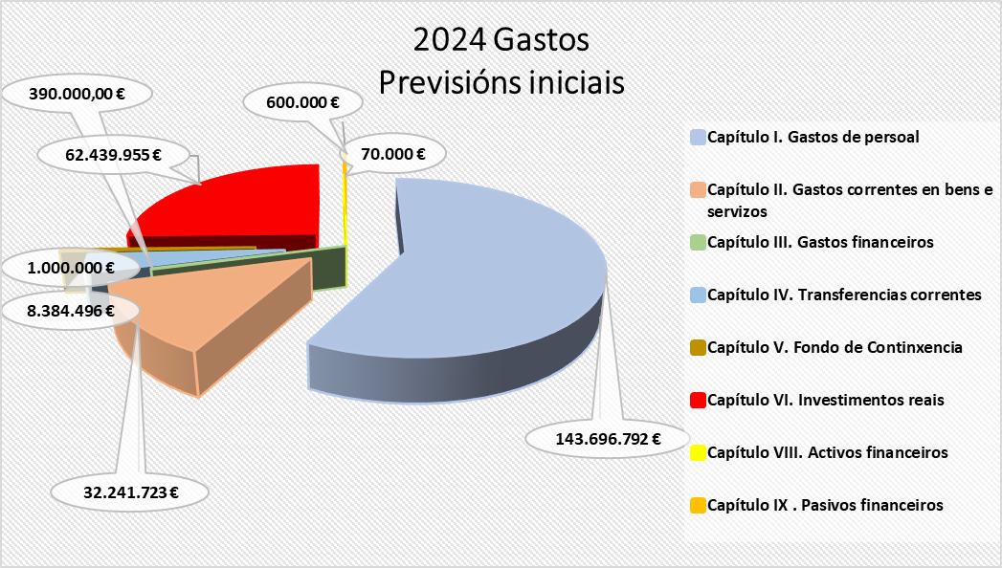
 |  |  | 2023 | 2024
Capítulo I. Gastos de persoal
10 |  | Altos cargos e delegados | 155,247 € | 163,011 €
 | 100 | Altos cargos | 155,247 € | 163,011 €
11 |  | Persoal eventual | 410,372 € | 428,168 €
 | 110 | Retribucións básicas | 410,372 € | 428,168 €
12 |  | Funcionarios | 79,259,186 € | 85,817,581 €
 | 120 | Retribucións básicas | 35,443,627 € | 33,373,815 €
 | 121 | Retribucións complementarias | 43,815,559 € | 52,443,766 €
13 |  | Laborais | 5,064,140 € | 4,582,264 €
 | 130 | Laborais fixos | 587,990 € | 554,964 €
 | 131 | Laborais eventuais | 4,476,150 € | 4,027,300 €
14 |  | Outro persoal | 29,531,220 € | 29,790,450 €
 | 140 | Persoal docente e contratado | 24,830,530 € | 26,969,692 €
 | 140.00 | Contratados docentes | 18,731,105 € | 19,215,313 €
 | 140.05 | Lectores | 132,965 € | 177,469 €
 | 140.06 | Persoal investigador subvencionado convocatorias MEC | 2,998,171 € | 4,173,100 €
 | 140.08 | Persoal Investigador subvencionado convocatorias Xunta | 2,291,977 € | 2,942,310 €
 | 140.09 | Persoal convocatoria retención de talento | 676,312 € | 461,500 €
 | 141 | De persoal financiado Fondo PRTR | 3,521,892 € | 1,595,453 €
 | 141.00 | De persoal financiado MRR María Zambrano | 472,727 € | 436,363 €
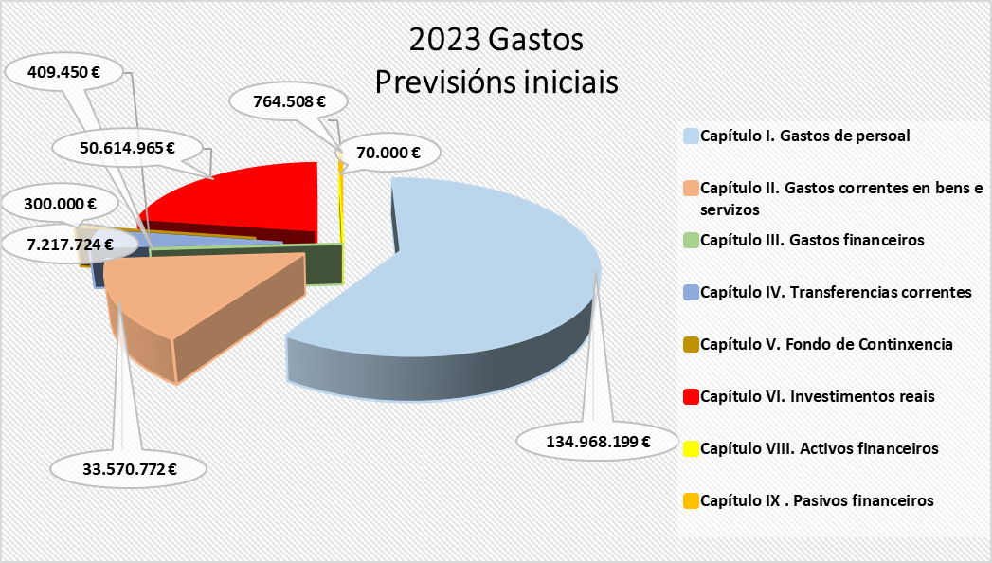
 | 141.01 | Persoal financiado Margarita Salas | 928,030 € | 833,333 €
 | 141.02 | Persoal (INVESTIGO-SEPE) | 2,046,970 € | 212,121 €
 | 141.03 | Persoal técnico UNIDIGITAL | 74,165 €
 | 143 | Outro persoal | 1,178,798 € | 1,225,305 €
 | 143.01 | Persoal técnico financiado con subvención pública | 1,061,648 € | 1,055,589 €
 | 143.02 | Persoal técnico financiado con subvención pública. ORI | 117,150 € | 169,716 €
15 |  | Incentivos ao rendemento | 1,450,000 € | 1,707,737 €
 | 150 | Produtividade PAS | 1,400,000 € | 1,656,237 €
 | 151 | Gratificacións do funcionariado PAS | 50,000 € | 51,500 €
16 |  | Cotas prestación e gastos sociais a cargo do empregador | 19,098,034 € | 21,207,581 €
 | 160 | Cotas da Seguridade Social | 18,058,034 € | 20,097,581 €
 | 162 | Gastos sociais do persoal | 1,040,000 € | 1,110,000 €
 | 162.00 | Cursos de formación PAS | 125,000 € | 195,000 €
 | 162.04 | Plan de pensións | 235,000 € | 235,000 €
 | 162.99 | Outros gastos sociais | 680,000 € | 680,000 €
 |  | TOTAL CAPITULO 1 | 134,968,199 € | 143,696,792 €
Capítulo II. Gastos correntes en bens e servizos
20 |  | Arrendamentos | 887,004 € | 553,953 €
 | 202 | Edficios e outras construccións | 82,300 € | 83,653 €
 | 205 | Arrendamentos de mobiliario e enseres | 14,700 € | 27,800 €
 | 208 | Aluguer doutro inmobilizado material | 5,319 € | 4,400 €
 | 209 | Licenzas e canons | 784,685 € | 438,100 €
21 |  | Reparación e conservación | 4,382,007 € | 4,554,133 €
 | 212 | De edificios e outras construcións | 1,368,777 € | 1,599,900 €
 | 213 | De maquinaria, instalacións e ferramenta | 2,465,047 € | 2,369,031 €
 | 214 | De material de transporte |  | -
 | 215 | De mobiliario e equipamento | 548,183 € | 585,202 €
22 |  | Material, subministracións e outros | 26,321,085 € | 24,966,894 €
 | 220 | Material de oficina | 431,123 € | 425,857 €
 | 221 | Subministracións | 8,469,143 € | 5,584,813 €
 | 221.01 | De servizos administrativos | 7,353,237 € | 4,487,153 €
 | 221.02 | De docencia | 442,231 € | 453,306 €
 | 221.03 | Subministracións para investigación | 207,675 € | 173,354 €
 | 221.23 | Medios bibliográficos dixitais | 466,000 € | 471,000 €
 | 222 | Comunicacións | 203,810 € | 165,273 €
 | 223 | Transportes | 107,968 € | 95,064 €
 | 224 | Primas de seguros | 234,334 € | 212,214 €
 | 225 | Tributos | 442,110 € | 331,500 €
 | 226 | Gastos diversos | 5,942,104 € | 8,183,226 €
 | 226.01 | Atencións protocolarias | 208,407 € | 222,889 €
 | 226.02 | Publicidade e propaganda | 289,469 € | 338,123 €
 | 226.03 | Xurídico-contencioso | 60,000 € | 2,000,000 €
 | 226.06 | Cursos, conferencias e seminarios | 1,294,370 € | 1,919,753 €
 | 226.09 | Cotas de organismos | 162,121 € | 116,996 €
 | 226.99 | Outros gastos | 3,927,737 € | 3,585,465 €
 | 227 | Traballos realizados por outras empresas | 10,490,493 € | 9,968,948 €
 | 227.00 | Limpeza e aseo | 5,109,070 € | 5,041,327 €
 | 227.01 | Seguridade | 1,057,980 € | 1,019,690 €
 | 227.06 | Estudos e traballos técnicos | 1,155,666 € | 1,070,815 €
 | 227.99 | Outros | 3,167,777 € | 2,837,115 €
23 |  | Indemnización por razón de servizos | 1,952,176 € | 2,144,743 €
 | 230 | Axudas de custo e locomoción | 1,187,538 € | 945,088 €
 | 233 | Outras indemnizacións | 764,638 € | 1,199,655 €
 | 233* | Outras indemnizacións | 760,638 € | 1,195,655 €
 | 233.04 | Xunta de persoal funcionario PDI | 1,000 € | 1,000 €
 | 233.05 | Xunta de persoal funcionario PAS | 1,000 € | 1,000 €
 | 233.06 | Comité PAS laboral | 1,000 € | 1,000 €
 | 233.07 | Comité PDI laboral | 1,000 € | 1,000 €
27 |  | Publicacións | 28,500 € | 22,000 €
 | 270 | Edicións e publicacións | 28,500 € | 22,000 €
 |  | TOTAL CAPITULO 2 | 33,570,772 € | 32,241,723 €
Capítulo III. Gastos financeiros
31 |  | De prestamos en moeda nacional | 60,000 € | 60,000 €
 | 310 | Intereses | 60,000 € | 60,000 €
35 |  | Xuros de demora e outros gastos financeiros | 349,450 € | 330,000 €
 | 352 | Xuros de demora | 319,450 € | 300,000 €
 | 359 | Outros gastos financeiros | 30,000 € | 30,000 €
 |  | TOTAL CAPITULO 3 | 409,450 € | 390,000 €
Capítulo IV. Transferencias correntes
44 |  | A socied. mercant.est.entid.sen fin de lucro etc. | 1,660,140 € | 1,775,166 €
 | 444 | Convenios entidades públicas | 1,660,140 € | 1,775,166 €
47 |  | A empresas privadas | 290,000 € | 290,000 €
 | 470 | Convenios entidades privadas | 290,000 € | 290,000 €
48 |  | Familias e institucións sen fins de lucro | 5,267,584 € | 5,668,020 €
 | 481 | Bolsas formación investigadores e profesorado | 1,010,000 € | 1,045,130 €
 | 481.01 | Bolsas de viaxe | 80,000 € | 245,130 €
 | 481.03 | Bolsas estadías FPI | 900,000 € | 800,000 €
 | 481.21 | Bolsas financiadas con MRR | 30,000 € | -
 | 482 | Bolsas estudantes | 4,075,199 € | 4,419,483 €
 | 482.01 | Bolsas Comedor | 280,000 € | 280,000 €
 | 482.02 | Bolsas máster |  | -
 | 482.03 | Bolsas circunstancias económicas especiais | 162,000 € | 200,000 €
 | 482.06 | Bolsas integración discapacitados | 22,760 € | 23,000 €
 | 482.10 | Bolsas para mobilidade | 2,511,901 € | 2,834,462 €
 | 482.11 | Bolsas colaboradores/as | 882,481 € | 888,620 €
 | 482.12 | Bolsas excelencia académica | 66,300 € | 73,600 €
 | 482.15 | Bolsas de residencias |  | -
 | 482.99 | Outras | 149,757 € | 119,051 €
 | 484 | Outras subvencións e transferencias | 182,385 € | 192,115 €
 | 484.01 | Subvención asociación alumnado |  | - €
 | 484.03 | Subvención fundacións | 139,310 € | 139,300 €
 | 484.99 | Outras | 43,075 € | 52,815 €
49 |  | Ao exterior |  | 651,310 €
 | 499 | Transferencias e subvencións ao exterior |  | 651,300 €
 |  | TOTAL CAPITULO 4 | 7,217,724 € | 8,384,496 €
Capítulo V. Fondo de Continxencia
50 |  | Fondo de Continxencia | 300,000 € | 1,000,000 €
 | 500 | Fondo de Continxencia | 300,000 € | 1,000,000 €
 |  | TOTAL CAPITULO 5 | 300,000 € | 1,000,000 €
Capítulo VI. Investimentos reais
62 |  | Investimento asoc. funcionamento servizos | 7,743,911 € | 14,346,745 €
 | 622 | Edificios e outras construcións | 4,318,965 € | 10,737,247 €
 | 623 | Maquinaria, instalacións e ferramentas | 872,030 € | 1,054,825 €
 | 625 | Mobiliario e equipamento | 1,440,416 € | 1,200,174 €
 | 626 | Equipamento docente dos laboratorios | 800,000 € | 1,042,000 €
 | 628 | OIM Biblioteca | 312,500 € | 312,500 €
64 |  | Gastos de investimento de carácter inmaterial | 42,871,054 € | 48,093,210 €
 | 641 | Axuda xeral á investigación | 899,374 € | 3,048,400 €
 | 641.02 | Axudas propias a investigacion e a transferencia | 814,874 € | 1,494,000 €
 | 641.03 | Outras axudas propias á investigación | - | 1,474,000 €
 | 641.05 | Reunións científicas | 84,500 € | 80,000 €
 | 644 | Proxectos de investigación MEC | 12,723,500 € | 12,474,738 €
 | 645 | Proxectos de investigación XUNTA | 12,480,500 € | 10,014,072 €
 | 646 | Proxectos de investigación cofinanciados | 8,847,680 € | 14,896,000 €
 | 647 | Proxectos de investigación outros organismos | 420,000 € | 660,000 €
 | 648 | Contratos de investigación | 7,500,000 € | 7,000,000 €
 | 649 | Contratos programa grupos de investigación |  | -
 |  | TOTAL CAPITULO 6 | 50,614,965 € | 62,439,955 €
Capítulo VIII. Activos financeiros
83 |  | Concesión de préstamos fóra do sector público | 70,000 € | 70,000 €
 | 831 | Préstamos a longo prazo | 70,000 € | 70,000 €
86 |  | Adquisicion de accions e participacions fora do sector público |  | -
 | 860 | De empresas nacionaios ou da Union Europea |  | -
 |  | TOTAL CAPITULO 8 | 70,000 € | 70,000 €
Capítulo IX . Pasivos financeiros
95 |  | Devolución de préstamos recibidos* | 764,508 € | 600,000 €
 | 952 | Devolución de préstamos longo prazo sector público | 764,508 € | 600,000 €
 |  | TOTAL CAPITULO 9 | 764,508 € | 600,000 €
 |  | TOTAL CRÉDITOS | 227,915,618 € | 248,822,966 €

 |  | * Nos orzamentos 2023, o artigo era o 91

